상품제안서
자비스 V6.0 프리미엄 이어버즈 무선이어폰 | 상품코드: S45402

 |  |  |  |  |  |  | 02-713-8555 | www.synergygift.co.kr
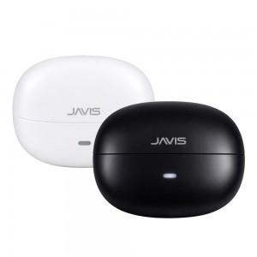

【상세/제작정보】

【인쇄/포장옵션】 | 레이저 / 포장지포장

【공급단가】 | 수량 | 30~ | 50~ | 100~ | 300~ | 500~
*VAT별도 | 블랙 | 26,800원 | 25,900원 | 25,200원 | 24,400원 | 23,900원
 | 화이트 | 26,800원 | 25,900원 | 25,200원 | 24,400원 | 23,900원

【상품 URL】 | https://www.synergygift.co.kr:443/src/goods_detail.php?gdno=45402

